غمهرا
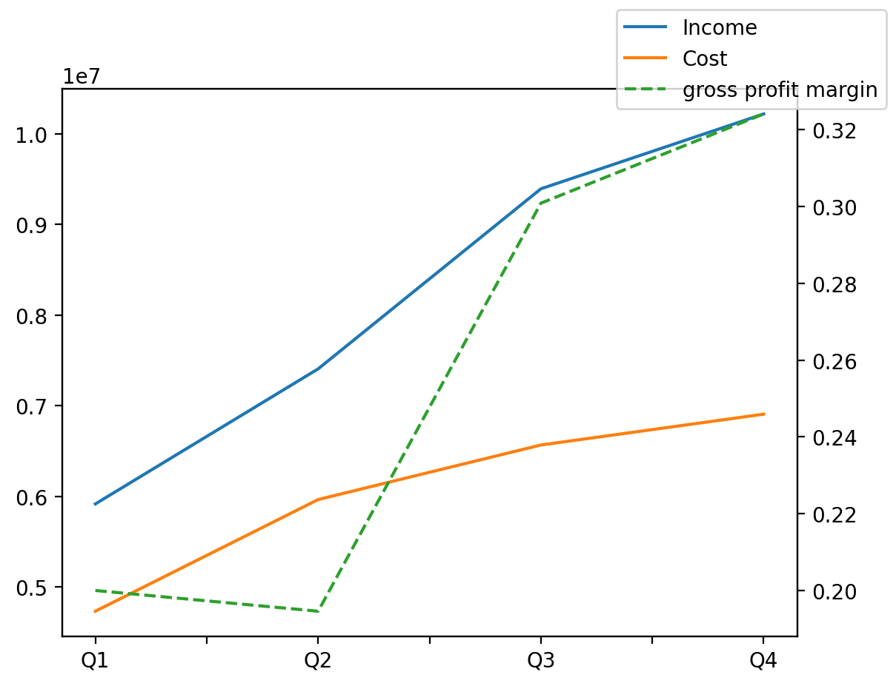
1402/12/29 | Q1 | Q2 | Q3 | Y | Q4 | Q2 / Q1 | Q3 / Q2 | Q4 / Q3
درآمد های عملیاتی | 5915996 | 7405451 | 9391606 | 32930252 | 10217199 | 0.25176741161 | 0.26820176111 | 0.087907542118
بهای تمام شده | -4732697 | -5964201 | -6565917 | -24168574 | -6905759 | 0.26021188341 | 0.10088794794 | 0.051758497709
سود(زیان)ناخالص | 1183299 | 1441250 | 2825689 | 8761678 | 3311440 | 0.21799308543 | 0.96058213356 | 0.17190532999
هزینه های عمومی اداری فروش | -682970 | -714024 | -1548811 | -4604429 | -1658624 | 0.045469054278 | 1.1691301693 | 0.070901485075
سود(زیان)عملیاتی | 500329 | 727226 | 1281945 | 4157249 | 1647749 | 0.4534955999 | 0.76278763411 | 0.28535077558
سایر درآمدهای غیر عملیاتی | 42916 | 132910 | -5361 | 191506 | 21041 | 2.0969801473 | -1.0403355654 | -4.9248274576
سود(زیان)خالص | 309823 | 519790 | 806372 | 3020020 | 1384035 | 0.67769984798 | 0.55134188807 | 0.71637284033
مواد مستقیم مصرفی | 4375846 | 5541016 | 6034606 | 22105205 | 6153737 | 0.26627308182 | 0.0890793313 | 0.019741305398
سربارتوليد | 360615 | 217200 | 490370 | 1461583 | 393398 | -0.39769560334 | 1.2576887661 | -0.19775271734

